Fiche ventil Maison
Fiche de contrôle d'une installation de renouvellement d'air
Maison individuelle
Cette fiche de contrôle a été réalisée dans le cadre du dispositif Chèque éco-énergie Normandie.
Instructions : compléter les cellules en jaune
INFORMATIONS CLIENT
Nom
Adresse
Code postal
Ville

INFORMATIONS CONTRÔLEUR
Entreprise
Adresse
Code postal
Ville
SIRET
Nom du contrôleur

INFORMATIONS BATIMENT
Adresse
Code postal
Ville
Année de construction
Date d'achèvement des travaux
Type de ventilation (syst) initiale | Ventilation
Type de ventilation (syst) initiale secondaire | Ventilation
Présence d'un système au gaz non étanche | Non

INFORMATIONS SUR LA RENOVATION
Type de rénovation | Rénovation BBC première étape
Rénovateur BBC

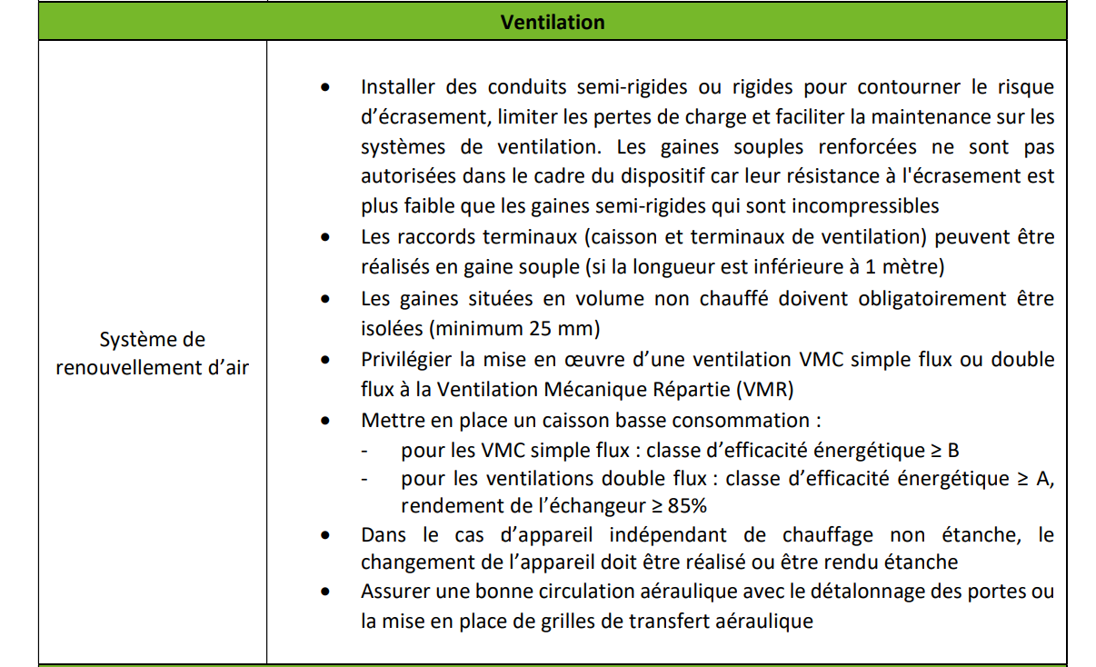
CONFIGURATION DE L'INSTALLATION |  |  |  |  |  |  |  | Rappel de la fiche BBC compatibilité
Typologie du logement : | TypologieBat
Etude thermique : type de ventilation | TypeVentil
Etude thermique : puissance théorique du moteur (WThC) | A saisir
Installé : type de ventilation principale | TypeVentil
Préciser si autre système | A saisir
Présence d'une ventilation d'appoint (ventilation ponctuelle) | TypeVentil
Installée : puissance théorique du moteur principal (WThC) | A saisir
Localisation du moteur | LocalisationMoteur
Marque du moteur | MarqueMoteur
Efficacité énergétique caisson | Efficacité énergétique caisson
Accès du caisson à la maintenance | Maintenance
Type de conduits | Conduits
Passage et isolation conduits | Passage et isolation conduits
Tenue mécanique des conduits | TenueMécanique
Etanchéité à l'air des conduits | EtanchéitéConduitsAérauliques
Pente des réseaux | PenteRes
Désolidarisation du moteur par rapport au bâti | DésolidMotBat
Diamètre de conduit d'extraction | DiametreExtraction
Diamètre de conduit d'extraction de cuisine | DiametreExtraction
Air neuf | GrilleAN |  |  |  |  |  |  | Calculatrice de détalonnage
Emplacement air neuf | Emplacement air neuf |  |  |  |  |  |  | Localisation | Chambre ou séjour
Détalonnage des portes de transfert MIN (ou grille de transfert aéraulique) Utilisez la calculatrice de détalonnage | Détalonnage |  |  |  |  |  |  | Largeur porte (cm) | 83
Obstruction des anciennes entrées d'air parasites | Obstruction EA |  |  |  |  |  |  | Détalonnage requis (cm) | 1.7

Si double flux, vérifiez les informations suivantes en plus
Efficacité énergétique caisson | Efficacité énergétique caisson
Rendement échangeur | Rendement
Emplacement échangeur | A saisir
Diamètre du conduit d'air neuf | DiametreAN
Distance air neuf et bouche de rejet >= 2m conforme à la EN 13779 | Distance air neuf
Présence de piège à son | Piège à son
Absence d'entrées d'air / grilles parasites | Entrées d'air

DEBITS DE REFERENCE
Autoréglable |  | Hygroréglable ou Double flux ou Autre
 | Débit min | Débit min | Débit max | Pression Min | Pression max
Global Mini | Indiquer le type de logement | 0 m3/h | 0 m3/h | 0.0 Pa | 0.0 Pa
Cuisine | Indiquer le type de logement
SDB avec WC | Indiquer le type de logement
WC | Indiquer le type de logement
Autre salle d'eau | Indiquer le type de logement
Buanderie | Indiquer le type de logement
Séjour
Chambre
Bureau
 |  | Les débits et pressions sont à compléter à partir de l'avis technique
INFORMATIONS BOUCHES DE VENTILATION
Marque bouches d'extraction : | MarqueExtr
Marque des entrées d'air / ou soufflage | Marque entrées d'air
Pièce | Fonction bouche | Débit mesuré | Pression mesurée | Conformité des débits | Conformité de la pression | Type de bouches | Alimentation des bouches
Cuisine | SensBouche |  |  | A mesurer | A mesurer | Type de bouches | Alimentation des bouches
Cuisine | SensBouche |  |  | A mesurer | A mesurer | Type de bouches | Alimentation des bouches
Cuisine | SensBouche |  |  | A mesurer | A mesurer | Type de bouches | Alimentation des bouches
Cuisine | SensBouche |  |  | A mesurer | A mesurer | Type de bouches | Alimentation des bouches
Salle d'eau avec WC | SensBouche |  |  | A mesurer | A mesurer | Type de bouches | Alimentation des bouches
Salle d'eau avec WC | SensBouche |  |  | A mesurer | A mesurer | Type de bouches | Alimentation des bouches
Salle d'eau avec WC | SensBouche |  |  | A mesurer | A mesurer | Type de bouches | Alimentation des bouches
Salle d'eau avec WC | SensBouche |  |  | A mesurer | A mesurer | Type de bouches | Alimentation des bouches
WC | SensBouche |  |  | A mesurer | A mesurer | Type de bouches | Alimentation des bouches
WC | SensBouche |  |  | A mesurer | A mesurer | Type de bouches | Alimentation des bouches
WC | SensBouche |  |  | A mesurer | A mesurer | Type de bouches | Alimentation des bouches
WC | SensBouche |  |  | A mesurer | A mesurer | Type de bouches | Alimentation des bouches
WC | SensBouche |  |  | A mesurer | A mesurer | Type de bouches | Alimentation des bouches
WC | SensBouche |  |  | A mesurer | A mesurer | Type de bouches | Alimentation des bouches
Autre salle d'eau | SensBouche |  |  | A mesurer | A mesurer | Type de bouches | Alimentation des bouches
Autre salle d'eau | SensBouche |  |  | A mesurer | A mesurer | Type de bouches | Alimentation des bouches
Autre salle d'eau | SensBouche |  |  | A mesurer | A mesurer | Type de bouches | Alimentation des bouches
Autre salle d'eau | SensBouche |  |  | A mesurer | A mesurer | Type de bouches | Alimentation des bouches
Buanderie/cellier | SensBouche |  |  | A mesurer | A mesurer | Type de bouches | Alimentation des bouches
Buanderie/cellier | SensBouche |  |  | A mesurer | A mesurer | Type de bouches | Alimentation des bouches
Buanderie/cellier | SensBouche |  |  | A mesurer | A mesurer | Type de bouches | Alimentation des bouches
Buanderie/cellier | SensBouche |  |  | A mesurer | A mesurer | Type de bouches | Alimentation des bouches
Séjour | SensBouche |  |  | A mesurer | A mesurer | Type de bouches | Alimentation des bouches
Séjour | SensBouche |  |  | A mesurer | A mesurer | Type de bouches | Alimentation des bouches
Séjour | SensBouche |  |  | A mesurer | A mesurer | Type de bouches | Alimentation des bouches
Séjour | SensBouche |  |  | A mesurer | A mesurer | Type de bouches | Alimentation des bouches
Séjour | SensBouche |  |  | A mesurer | A mesurer | Type de bouches | Alimentation des bouches
Chambre | SensBouche |  |  | A mesurer | A mesurer | Type de bouches | Alimentation des bouches
Chambre | SensBouche |  |  | A mesurer | A mesurer | Type de bouches | Alimentation des bouches
Chambre | SensBouche |  |  | A mesurer | A mesurer | Type de bouches | Alimentation des bouches
Chambre | SensBouche |  |  | A mesurer | A mesurer | Type de bouches | Alimentation des bouches
Chambre | SensBouche |  |  | A mesurer | A mesurer | Type de bouches | Alimentation des bouches
Chambre | SensBouche |  |  | A mesurer | A mesurer | Type de bouches | Alimentation des bouches
Chambre | SensBouche |  |  | A mesurer | A mesurer | Type de bouches | Alimentation des bouches
Chambre | SensBouche |  |  | A mesurer | A mesurer | Type de bouches | Alimentation des bouches
Chambre | SensBouche |  |  | A mesurer | A mesurer | Type de bouches | Alimentation des bouches
Bureau | SensBouche |  |  | A mesurer | A mesurer | Type de bouches | Alimentation des bouches
Bureau | SensBouche |  |  | A mesurer | A mesurer | Type de bouches | Alimentation des bouches
Bureau | SensBouche |  |  | A mesurer | A mesurer | Type de bouches | Alimentation des bouches
Bureau | SensBouche |  |  | A mesurer | A mesurer | Type de bouches | Alimentation des bouches
Bureau | SensBouche |  |  | A mesurer | A mesurer | Type de bouches | Alimentation des bouches

RESULTATS
Type de ventilation | Compléter les informations
Adéquation entre audit et ventilation installée | Oui
Présence bouche d'extraction dans chaque pièce humide | Compléter les informations
Présence d'entrée d'air dans chaque pièce sèche | Compléter les informations
Total débit mesuré de soufflage (double flux) : | 0 m3/h
Total débit mesuré d'extraction | 0 m3/h
Détalonnage mini des portes de transfert | Compléter les informations ci-dessus
Conformité des débits mesurés | Compléter les informations
Conformité des pressions mesurées | Compléter les informations
Absence d'entrées d'air parasites | Compléter les informations
Pente des réseaux | Compléter les informations ci-dessus
Passage et isolation des conduits | Compléter les informations ci-dessus
Accès caisson pour la maintenance | Compléter les informations ci-dessus
Type de conduits | Compléter les informations ci-dessus
Conformité caisson | Compléter les informations ci-dessus
Distance air neuf et bouche de rejet (si double flux) | Non concerné
Conformité échangeur (si double flux) | Non concerné
Etat des bouches et entrées d'air : ni cassées, encrassées ou obturée | A saisir

Avis sur la conformité de l'installation
A saisir

Photos de l'installation de ventilation

Photo 1
Photo 2

Photo 4
Photo 3

Photo 6
Photo 5

